Расчет компаратора
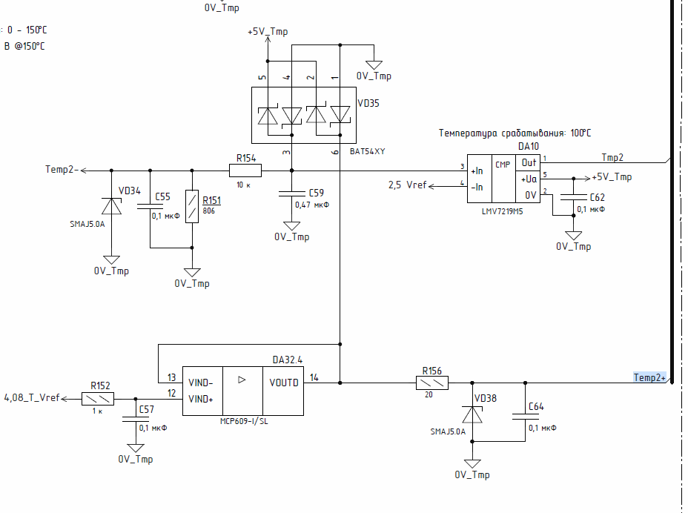
МУП ПЧ ЭИТЦЯ.426413.003 Э3
Расчет схемы обработки датчика температуры IGBT
автор: Тихонов

R151= | 806 | Ohm
R154= | 10000 | Ohm

R156= | 20 | Ohm

ref= | 4.08 | V | //питание датчика
Ref2= | 2.5 | V | DA10 ref

Rt= | 1000 | Ohm | //NTC value

Расчет

Uin2= | 1.8009200438 | V | DA10 input voltage

Расчет ОУ+АЦП
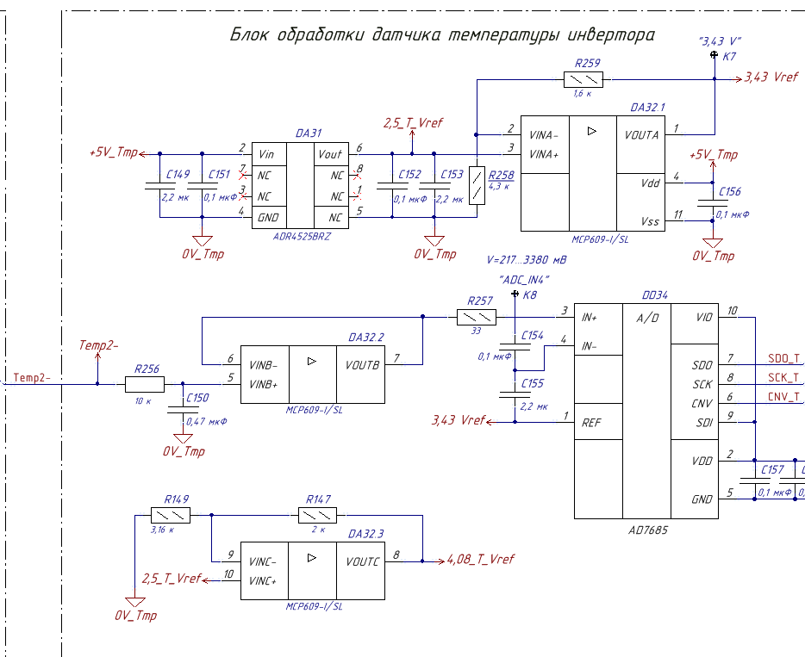
МУП ПЧ ЭИТЦЯ.426413.003 Э3
Расчет схемы обработки датчика температуры IGBT
автор: Тихонов

Опорное напряжение АЦП
R259= | 1600 | Ом
R258= | 4300 | Ом
2.5_Т= | 2.5 | В | опора с ИОН
ADCref= | 3.4302325581 | В | опора АЦП

Rt= | 1000 | Ohm | //NTC value

Расчет
Temp2= | 1.8009200438 | В | напряжение на АЦП

Расчет резистора SemiX
Расчет терморезистора IGBT модуля SEMiX151GD12E4s
(NTC)
автор: Тихонов Е.Н.
дата: 19.11.18

Исходные данные
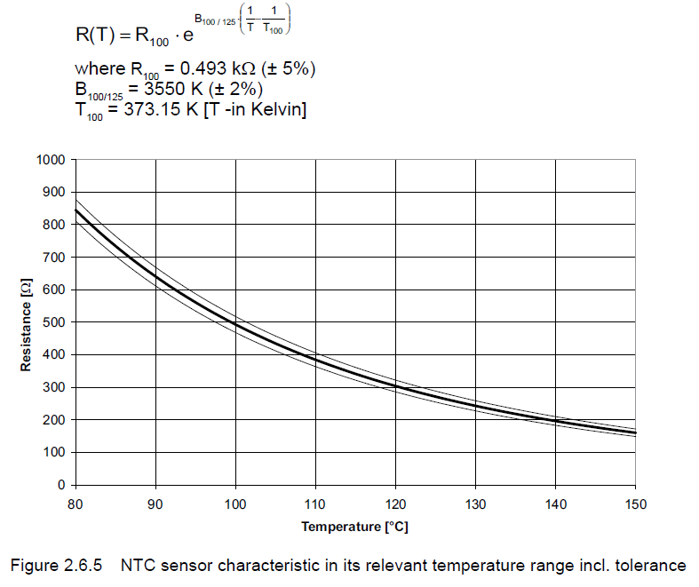
R100= | 493 | Ohm | NTC resistance at +100 °C
t= | 100 | °C | case temp in celsium
T= | 373.15 | K | case temp in Kelvin
T100= | 373.15 | K | 100°C in K
B100/125= | 3550 | K | HZ. From datasheet

Расчет
R(T)= | 493 | Ohm | NTC resistance at t

Расчет резистора Infenion
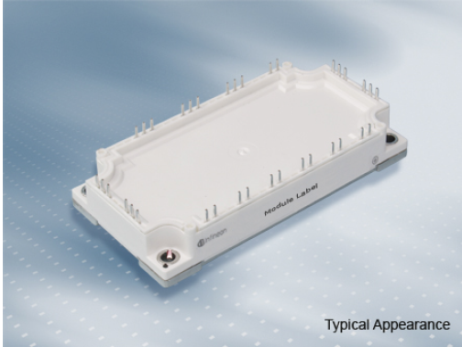
Расчет терморезистора IGBT модуля FS200R12KT4R Infenion
(NTC)

Исходные данные

R100= | 493 | Ohm | NTC resistance at +100 °C
R25= | 5000 | Ohm | NTC resistance at +25 °C
t= | 100 | °C | case temp in celsium
T= | 373.15 | K | case temp in Kelvin
T100= | 373.15 | K | 100°C in K
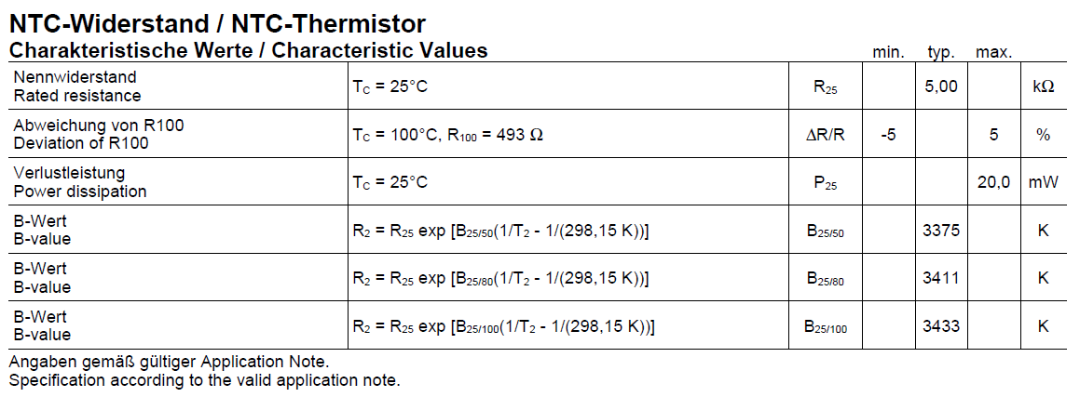
B25/100= | 3433 | K | B-value. From datasheet
B25/50= | 3375 | K | B-value. From datasheet

Расчет
R(T)= | 494.18422309 | Ohm | NTC resistance at t

